Figure_6
Mainplot | Plot | LUT | Climate | Multidiv | egEMF_o_Biodiv
1 | 01_1 | EM | amb | 0.61988333921 | 0.59804635615
1 | 01_2 | CF | amb | 0.55984727109 | 0.50051838301
1 | 01_3 | EP | amb | 0.64220046276 | 0.51965161025
1 | 01_4 | OF | amb | 0.54344610059 | 0.52607304763
1 | 01_5 | IM | amb | 0.54584142553 | 0.49214309562
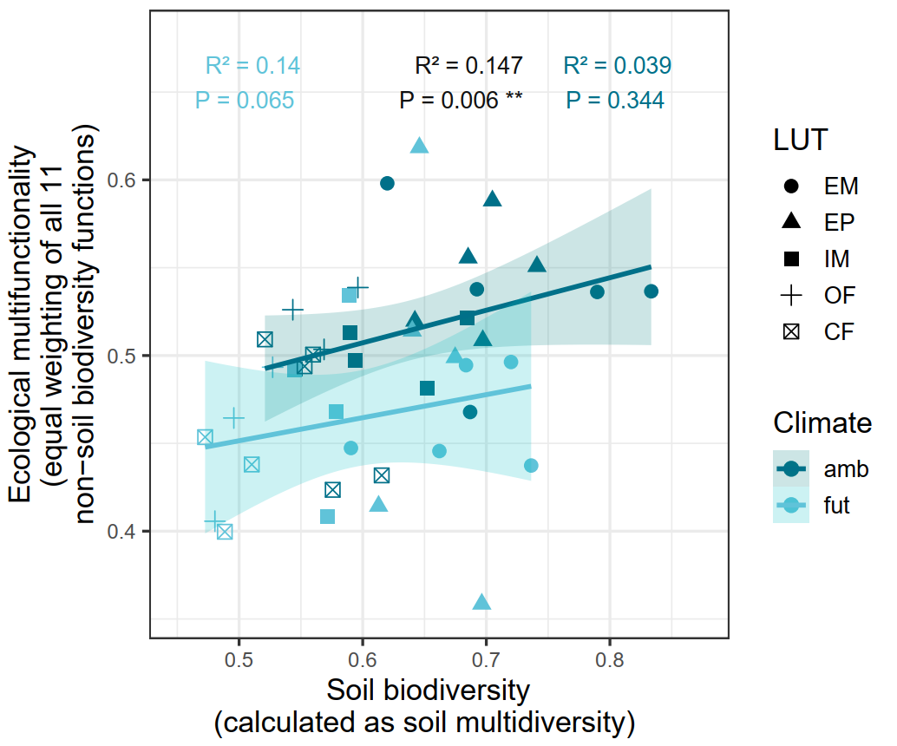
2 | 02_1 | IM | fut | 0.58938215027 | 0.53411962144
2 | 02_2 | EP | fut | 0.67479106681 | 0.49889730588
2 | 02_3 | OF | fut | 0.43639011136 | 0.42858845163
2 | 02_4 | CF | fut | 0.47249849102 | 0.45353274738
2 | 02_5 | EM | fut | 0.71996660345 | 0.49631225855
3 | 03_1 | CF | amb | 0.61536031372 | 0.43176851558
3 | 03_2 | OF | amb | 0.56873688684 | 0.50349048351
3 | 03_3 | IM | amb | 0.65230433803 | 0.48134755565
3 | 03_4 | EM | amb | 0.78974675611 | 0.53620031303
3 | 03_5 | EP | amb | 0.68525873792 | 0.5556314908
4 | 04_1 | CF | fut | 0.5102310494 | 0.43796701636
4 | 04_2 | OF | fut | 0.49573453168 | 0.46443851046
4 | 04_3 | IM | fut | 0.5785794218 | 0.46791886519
4 | 04_4 | EM | fut | 0.73630236806 | 0.43737231223
4 | 04_5 | EP | fut | 0.64585536858 | 0.61843943149
5 | 05_1 | OF | amb | 0.42747390987 | 0.54572156353
5 | 05_2 | IM | amb | 0.68459866011 | 0.52166312951
5 | 05_3 | CF | amb | 0.52087576464 | 0.5091912627
5 | 05_4 | EP | amb | 0.70492564917 | 0.5881229897
5 | 05_5 | EM | amb | 0.68690047689 | 0.46784414438
6 | 06_1 | EP | fut | 0.64006867189 | 0.51398338549
6 | 06_2 | CF | fut | 0.48845057571 | 0.39966662794
6 | 06_3 | EM | fut | 0.66203063705 | 0.44561727681
6 | 06_4 | OF | fut | 0.48043903482 | 0.40567382076
6 | 06_5 | IM | fut | 0.57138010915 | 0.40809154961
7 | 07_1 | OF | fut | 0.52714776734 | 0.49335889659
7 | 07_2 | EM | fut | 0.59048005106 | 0.44732872972
7 | 07_3 | EP | fut | 0.61283620174 | 0.41428624787
7 | 07_4 | IM | fut | 0.54468900903 | 0.49158051841
7 | 07_5 | CF | fut | 0.42885866287 | 0.42845058231
8 | 08_1 | IM | amb | 0.59372051411 | 0.49735512152
8 | 08_2 | EP | amb | 0.69713733425 | 0.50860806725
8 | 08_3 | EM | amb | 0.6923650409 | 0.5377317464
8 | 08_4 | CF | amb | 0.5529625472 | 0.49388877748
8 | 08_5 | OF | amb | 0.44070853631 | 0.53152897173
9 | 09_1 | EM | fut | 0.68357936104 | 0.49449805383
9 | 09_2 | IM | fut | 0.5593382219 | 0.35146145542
9 | 09_3 | CF | fut | 0.43149411324 | 0.3381989623
9 | 09_4 | EP | fut | 0.69633542309 | 0.35854106168
9 | 09_5 | OF | fut | 0.5053576289 | 0.34880013679
10 | 10_1 | EP | amb | 0.74096790055 | 0.55076641593
10 | 10_2 | EM | amb | 0.83344618118 | 0.53657090705
10 | 10_3 | OF | amb | 0.59610005132 | 0.53872224574
10 | 10_4 | IM | amb | 0.58968831905 | 0.51308488941
10 | 10_5 | CF | amb | 0.57573656577 | 0.42353421119

